Planilla de Cotizacion
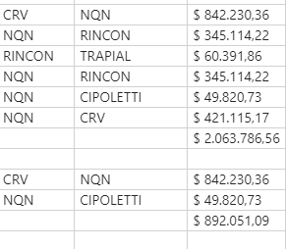
TC | 810 | 2024-01-08 | Ref: Cotización Divisas Venta |  |  |  |  |  |  |  | IIBB e Imprevistos
 |  |  |  |  |  |  |  |  |  |  | 5.50%
Cotización
Situación | Denominación comercial | Costo Rep [USD/lt] dic-23 | Cantidad [Lts] | Imp Pais | Flete [USD/lt] | CR con flete [USD/lt] | Precio unitario | K | Costo Total USD] | Venta Total [USD] | CP | CP
Actual | RT80 | 2.04 | 400 | 0.36 | 0.07 | 2.47 | 4.94 | 2.00 | 988 | 1,977 | 880 | 44.5%

Cotización de licitación
 | Denominación comercial | Costo Rep [USD/lt] sep-23 | Cantidad [Lts] | Imp Pais | Flete [USD/Bde] | CR con flete [USD/lt] | Precio Vigente | Variación [actual/ref]
Ref | RFB1450 |  |  |  |  |  | 7.37 | -33%
Ref | DBM4002 |  |  |  |  |  | 4.23 | 17%
Ref | RT160 |  |  |  |  |  | 4.23 | 17%

